关系图
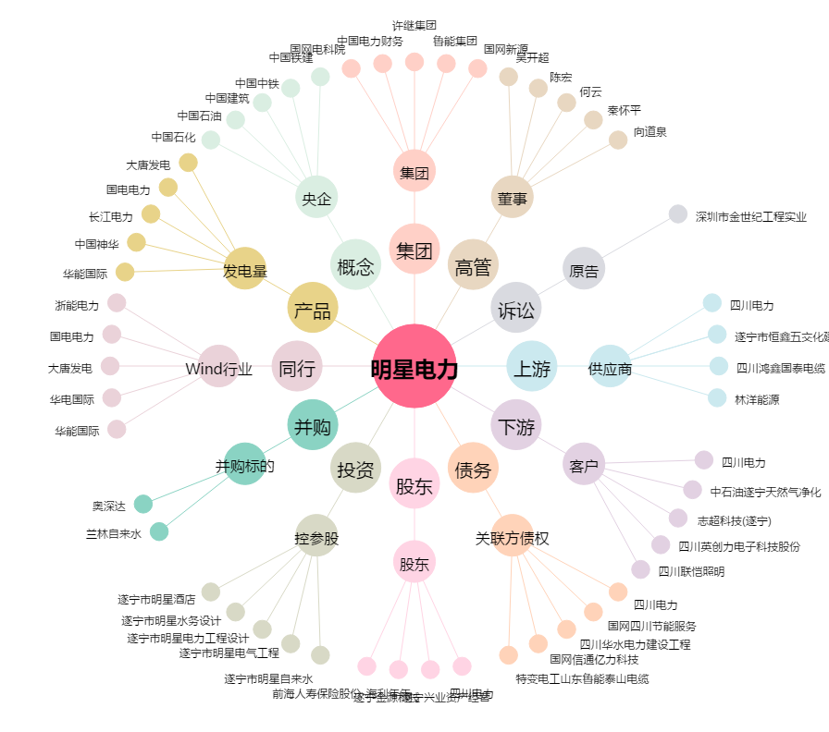
明星电力[600101.SH] - 关系概览图

